Estadísticas
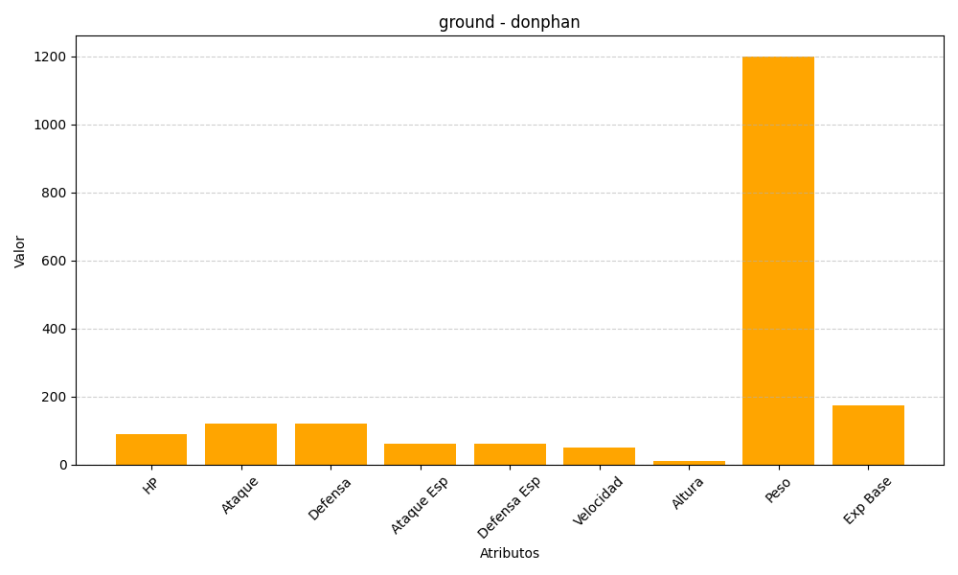
ID | Nombre | Tipo | HP | Ataque | Defensa | Ataque Especial | Defensa Especial | Velocidad | Altura | Peso | Experiencia Base
232 | donphan | ground | 90 | 120 | 120 | 60 | 60 | 50 | 11 | 1200 | 175

